Resumen de Ponderaciones
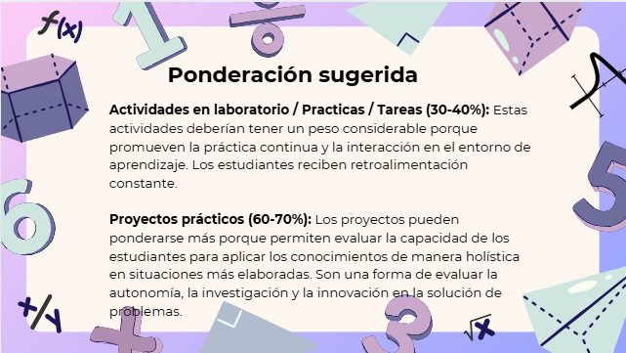
Curso | 724 - Teoría de Sistemas 2
Ponderacion
Actividades en Clase | Semana 1 | Semana 2 | Semana 3 | Semana 4 | Semana 5 | Semana 6 | Semana 7 | Semana 8 | Semana 9 | Semana 10 | Semana 11 | Total
 | 6 | 6 | 6 | 6 | 6 | 6 | 6 | 6 | 10 | 8 | 8 | 74
Proyectos |  |  |  |  |  |  |  |  |  |  |  | 0
Practicas |  |  |  |  |  |  |  |  |  |  |  | 12
Tareas |  |  |  |  |  |  |  |  |  |  |  | 0
Examen Final |  |  |  |  |  |  |  |  |  |  |  | 14
Total |  |  |  |  |  |  |  |  |  |  |  | 100

Tiempo de Auto Aprendizaje

Proyectos |  |  |  |  |  |  |  |  |  |  |  | 0
Practicas |  |  |  |  |  |  |  |  |  |  |  | 4
Tareas |  |  |  |  |  |  |  |  |  |  |  | 0
Total |  |  |  |  |  |  |  |  |  |  |  | 4

